１
 | ３Lシート（Link Learning to Life･･･学びを日常生活に関連させる） |  | 名前（ ）
電気を「安全に」「便利に」使うために，どのような工夫がされているか。

他の電気製品の表示はどのようになっているか。
この電気料金表からどのようなことがわかるか。
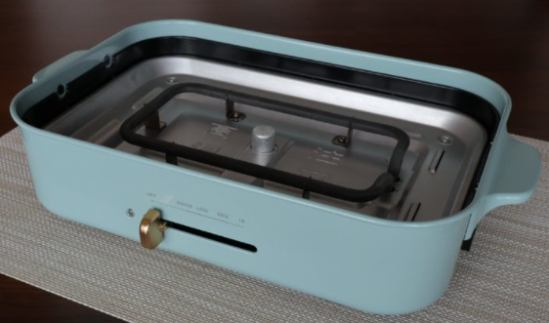 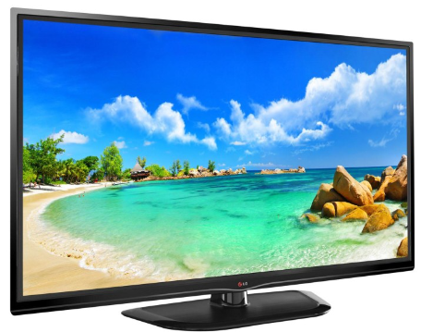 |  | 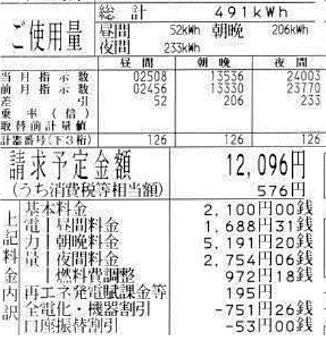

100V-1200W
100V-100W

コンセントを使うときに気をつけなければいけないことは何か。
風量や熱をどのようにして調整しているか。
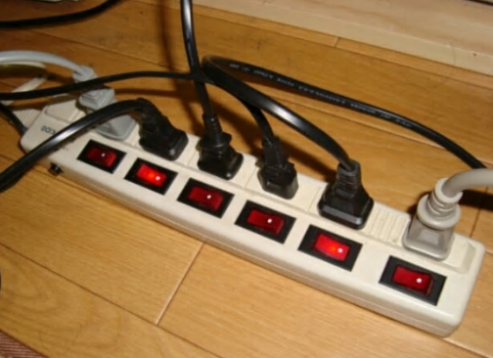 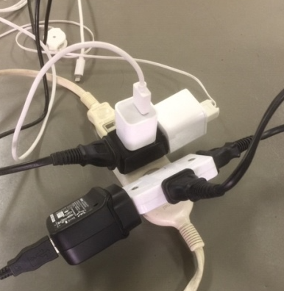 |  | 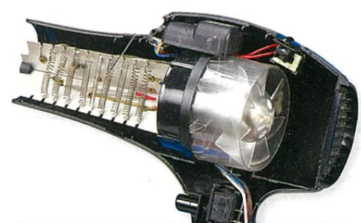 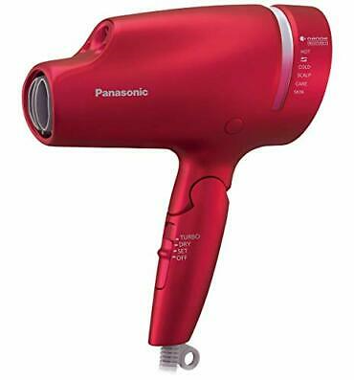

30,000円

電球とＬＥＤの違いは何か。
家の中の配線はどのようにつながっているだろうか。
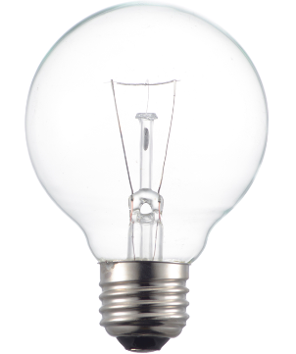 |  | 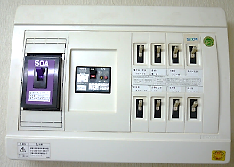 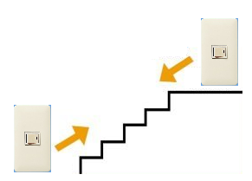

電球
ＬＥＤ

【単元の学習のふり返り】

